Sheet1
 |  |  |  |  |  |  |  |  | 通讯协议
基本信息
 | 版本 |  |  | Version 0.1
 | 日期 |  |  | 2016.11.28

APP与WIFI间协议
 | 格式
 |  | 通讯操作部分共4个字节构成,其整体架构如下:
 |  | FLAG | CMD |  |  | OPT1 |  |  | OPT2 |  | OPT3

 | 详细
 |  | FLAG | CMD |  |  |  |  | OPT1 |  |  |  |  |  | OPT2 |  | OPT3 | 描述
 |  | 0x00 |  |  |  |  | 0x00 |  |  |  |  |  | 0x00 |  | 0x00 | 测试指令
 |  | FLAG | 0x01 |  |  |  |  | 0x00 : 最大 0x01 : 中档 0x02 : 最小 |  |  |  |  |  | 0x00 |  | 0x00 | 测试指令
 |  | FLAG | 0x02 |  |  |  |  | 0x00 : 夜灯模式关闭 0x01 : 夜灯模式开启 |  |  |  |  |  | 0x00 |  | 0x00 | 夜灯模式
 |  | FLAG | 0x03 |  |  |  |  | 亮度等级0~100 |  |  |  |  |  | 0x00 |  | 0x00 | 凋光
 |  | FLAG | 0x04 |  |  |  |  | 红色:0x00 ~ 0xFF |  |  |  |  |  | 绿色:0x00~0xFF |  | 蓝色:0x00~0xFF | 调色
 |  | 注: FLAG为当前指令串的识别标志位,取值为1~F,占据指令串第一个字节的高四位

WIFI部分与RF协议
 | 格式
 |  | 引导码 |  |  | BYTE1 |  |  | BYTE2 |  | BYTE3 |  | BYTE4
 |  | BYTE1 = FLAG|CMD, BYTE2 = OPT1, BYTE3 = OPT2, BYTE4 = OPT3

 | 引导码
 |  | 高电平10ms + 低电平2ms组成

 | 归零码
 |  | BYTE1,BYTE2,BYTE3,BYTE4按归零码格式发送:
 |  | 其中1码为1500μs高,500μs低表示;0码为500μs高,1500μ低表示.

 | 示例:现在要发送数据
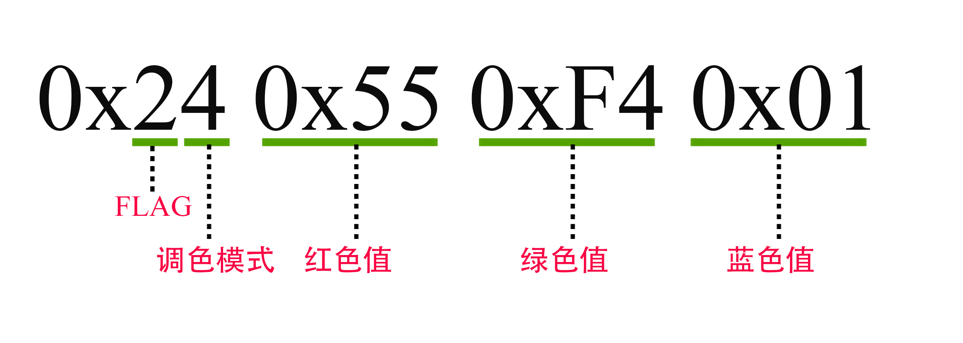

 |  |  | 需发送格式
 |  |  |  | 引导码+ 0+0+1+0+0+1+0+0+0 + 0+1+0+1+0+1+0+1 + 1+1+1+1+0+1+0+0 + 0+0+0+0+0+0+0+1
 |  |  |  |  |  | 0x24 |  |  |  |  | 0x55 |  |  | 0xF4 | 0x01

 |  |  | 发送原则
 |  |  |  | 1)每次操作需要连发三次指令串,相邻指令串需间隔20ms低电平后再继续发送
 |  |  |  | 2)无RF传输时I/0拉低
 |  |  |  | 3)每个指令串发送过程中允许有10ms及以内的低电平中断时间

